sentiments
Evolution des sentiments sur 7 ans
 | peur | colère | tristesse
2010 | 9
2011 | 8 | 2
2012 | 9 | 17
2013 | 5 | 5 | 1
2014 | 62 | 82 | 3
2015 | 648 | 310 | 37
2016 | 745 | 538 | 76
2017 | 590 | 438 | 85
 | peur | colere | tristesse
 | peur | colere | tristesse
 | terreur | rage | chagrin
 | crainte | haine | peine
 | frayeur

année | peur | colère | tristesse
1992
2001
2002 | 5
2003
2004
2005 | 1
2007 | 4 | 1
2008
2009
2010 | 9
2011 | 8 | 2
2012 | 9 | 17
2013 | 5 | 5 | 1
2014 | 62 | 82 | 3
2015 | 648 | 310 | 37
2016 | 745 | 538 | 76
2017 | 590 | 438 | 85

politique
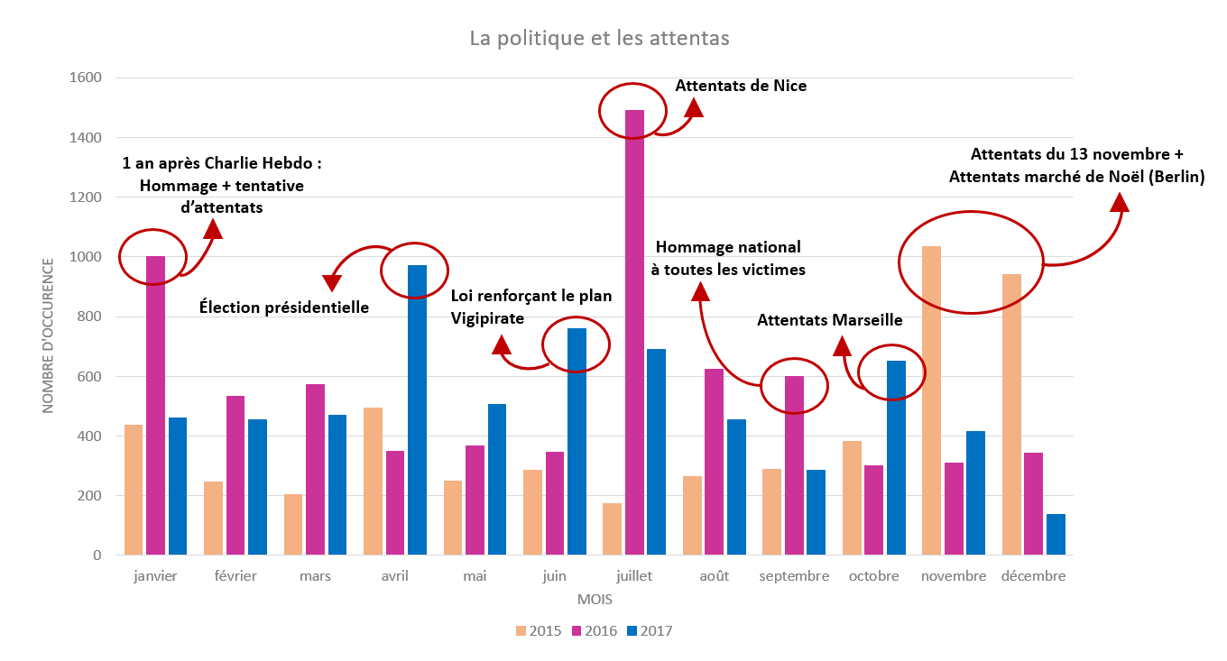
La politique et les attentas
 | 2015 | 2016 | 2017
janvier | 437 | 1000 | 460
février | 246 | 532 | 453
mars | 203 | 573 | 470
avril | 492 | 349 | 971
mai | 249 | 367 | 505
juin | 284 | 346 | 758
juillet | 174 | 1491 | 690
août | 264 | 624 | 453
septembre | 287 | 599 | 285
octobre | 382 | 299 | 651
novembre | 1034 | 308 | 415
décembre | 939 | 343 | 137

sujets
 | politique | sécurité | sentiments d'insecurité
2010 | 10 | 10 | 10
2011 | 19 | 9 | 9
Sujets sensibles au cours du temps
 | politique | sécurité | sentiments d'insecurité
2010 | 10 | 10 | 10
2011 | 19 | 9 | 9
2012 | 77 | 25 | 14
2013 | 38 | 9 | 9
2014 | 897 | 314 | 115
2015 | 4538 | 1429 | 866
2016 | 6081 | 2527 | 1133
2017 | 5358 | 2307 | 917
2012 | 77 | 25 | 14
2013 | 38 | 9 | 9
2014 | 897 | 314 | 115
2015 | 4538 | 1429 | 866
2016 | 6081 | 2527 | 1133
2017 | 5358 | 2307 | 917

ville
TOP 15 : villes citées dans des articles
paris | 6317
nice | 2012
londres | 1585
barcelone | 864
berlin | 815
marseille | 684
manchester | 585
istanbul | 493
bagdad | 479
ankara | 464
mossoul | 418
moscou | 414
catalogne | 311
stockholm | 269
kaboul | 232
paris | 6317
nice | 2012
londres | 1585
barcelone | 864
berlin | 815
marseille | 684
manchester | 585
istanbul | 493
bagdad | 479
ankara | 464
mossoul | 418
moscou | 414
catalogne | 311
stockholm | 269
kaboul | 232

